상품제안서
스마트 네임펜/제도샤프 세트 | 상품코드: F03615

 |  |  |  |  |  |  | 02-412-0044 | www.easy1.co.kr
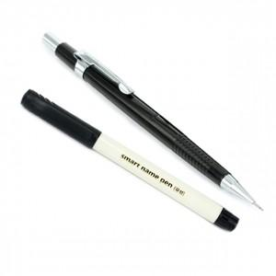 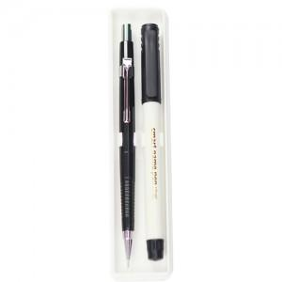

【상세/제작정보】 | 인쇄비별도

【인쇄/포장옵션】 | 실크 / OPP(비닐)

【공급단가】 | 수량 | 500~ | 1,000~ | 2,000~ | 3,000~ | 5,000~
*VAT별도 | 단가 | 1,070원 | 1,030원 | 990원 | 950원 | 920원

【상품 URL】 | http://www.easy1.co.kr/src/goods_detail.php?gdno=3615

